Sheet1
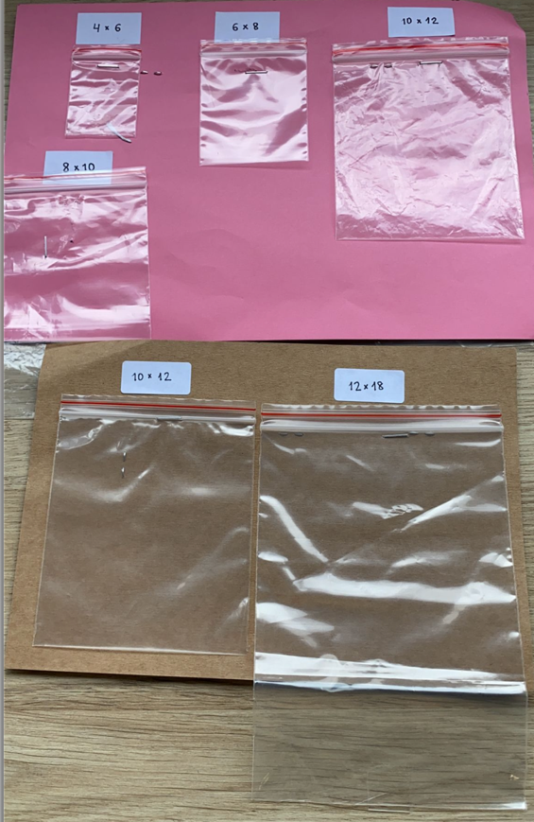
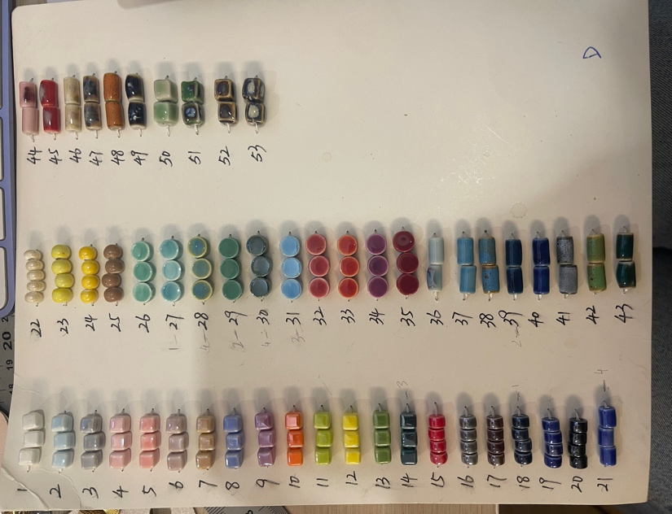
新意达国际贸易有限公司购货合同

 |  | 供应商:L1004 |  |  |  |  | 单号:BM0271
 |  | 地址: |  |  |  |  | 订货日期:2023-04-27 特别客人加急
 |  | 电话: |  |  |  |  | 交货日期:加急, 尽快 2023夏天
序号 | 包装卡片 | 客户编号 | 图片 | 名称 | 电镀 | 材料说明 | 数量(PCS) | 单价 | 金额 | 备注
1 | OPP袋包装,不用卡片 | BM0453N0840AM | 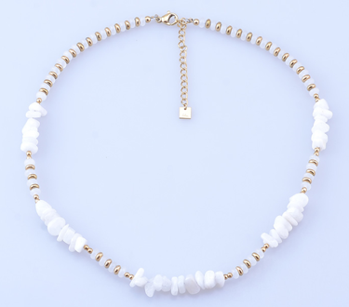 | 不锈钢项链40+7cm | 14K炉内金 | 月光石 | 350 |  |  | 项链是40+7cm包扣, AmaloA logo片是圆形5mm挂尾链尾部
2 | OPP袋包装,不用卡片 | BM1142E0580AM | 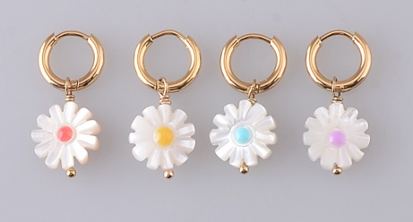 | 不锈钢耳环 | 14K炉内金 | 紫色滴油2059C | 180
 |  |  |  |  |  | 桔红色滴油2345C | 180
 |  |  |  |  |  | 浅灰蓝色滴油283C | 180
3 | OPP袋包装,不用卡片 | BM1179NAM | 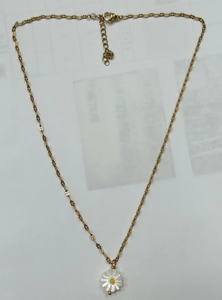 | 不锈钢项链40+5cm | 14K炉内金 | 紫色滴油2059C | 180 |  |  | 项链是40+5cm包扣, AmaloA logo片是圆形5mm挂尾链尾部,
 |  |  |  |  |  | 桔红色滴油2345C | 180
 |  |  |  |  |  | 浅灰蓝色滴油283C | 180
4 | OPP袋包装,不用卡片 | BM0579N0740AM | 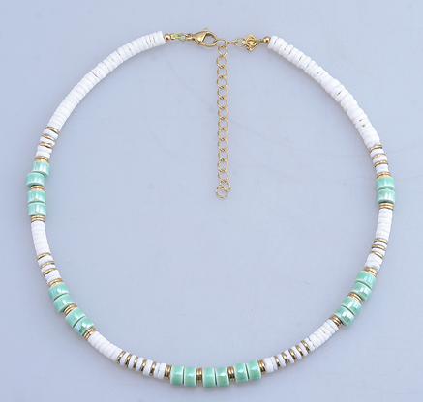 | 不锈钢项链 40+7CM包扣 | 14K炉内金 | 蓝色-D卡#8 | 180 |  |  | 项链是40+7cm包扣, AmaloA logo片是圆形5mm挂尾链尾部,
 |  |  |  |  |  | 紫色-D卡#9 | 180
 |  |  |  |  |  | 橘色-D卡#10 | 180
 |  |  |  |  |  | 米色-D卡#22 | 180
5 | OPP袋包装,不用卡片 | BM1180B0360AM | 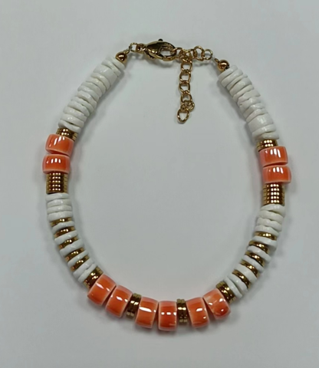 | 不锈钢手链 17+3CM包扣 | 14K炉内金 | 蓝色-D卡#8 | 90 |  |  | 手链是17+3cm包扣, AmaloA logo片是圆形5mm挂尾链尾部,
 |  |  |  |  |  | 紫色-D卡#9 | 90
 |  |  |  |  |  | 橘色-D卡#10 | 90
 |  |  |  |  |  | 米色-D卡#22 | 90
6 | OPP袋包装,不用卡片 | BM0579A0580AM | 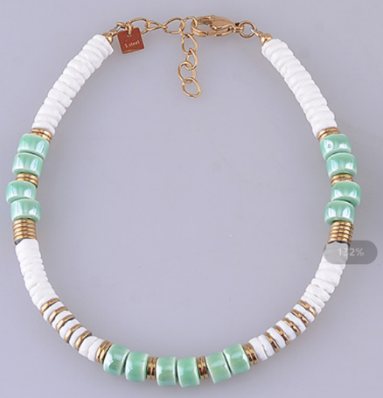 | 不锈钢脚链 24+3CM包扣 | 14K炉内金 | 蓝色-D卡#8 | 90 |  |  | 脚链是24+3cm包扣, AmaloA logo片是圆形5mm挂尾链尾部,
 |  |  |  |  |  | 紫色-D卡#9 | 90
 |  |  |  |  |  | 橘色-D卡#10 | 90
 |  |  |  |  |  | 米色-D卡#22 | 90
7 | OPP袋包装,不用卡片 | BM1180EAM | 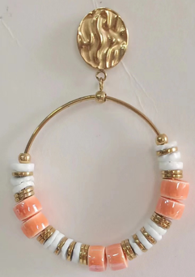 | 不锈钢耳环 | 14K炉内金 | 蓝色-D卡#8 | 120 |  |  | BM0432E01000,石头改贝壳和陶瓷, 耳环上件还是椭圆形, 改湖面光面 耳环上件背面做Amaloa logo
 |  |  |  |  |  | 紫色-D卡#9 | 120
 |  |  |  |  |  | 橘色-D卡#10 | 120
 |  |  |  |  |  | 米色-D卡#22 | 120
8 | OPP袋包装,不用卡片 | BM0900N0380AM | 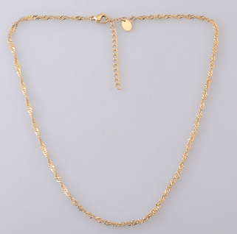 | 不锈钢项链40+5cm | 14K炉内金 |  | 450 |  |  | 项链是40+5cm包扣,0.3水波链, AmaloA logo片是圆形5mm挂尾链尾部,
 |  |  |  |  | 钢色 |  | 350

